List3
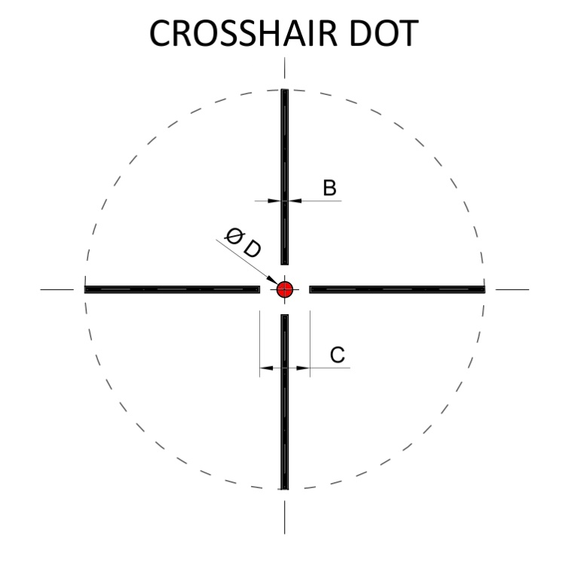
vzdálenost | 100 | m | zvětšení | 10 | x

HODNOTA | MOA 10x | cm
B | 0.22 | 0.6
C | 2.15 | 6.3
D | 0.72 | 2.1

sloupec MOA | hodnota MOA
sloupec cm | kolik cm zakryje na terči daný rozměr při zadané vzdálenosti a zadaném zvětšení puškohledu

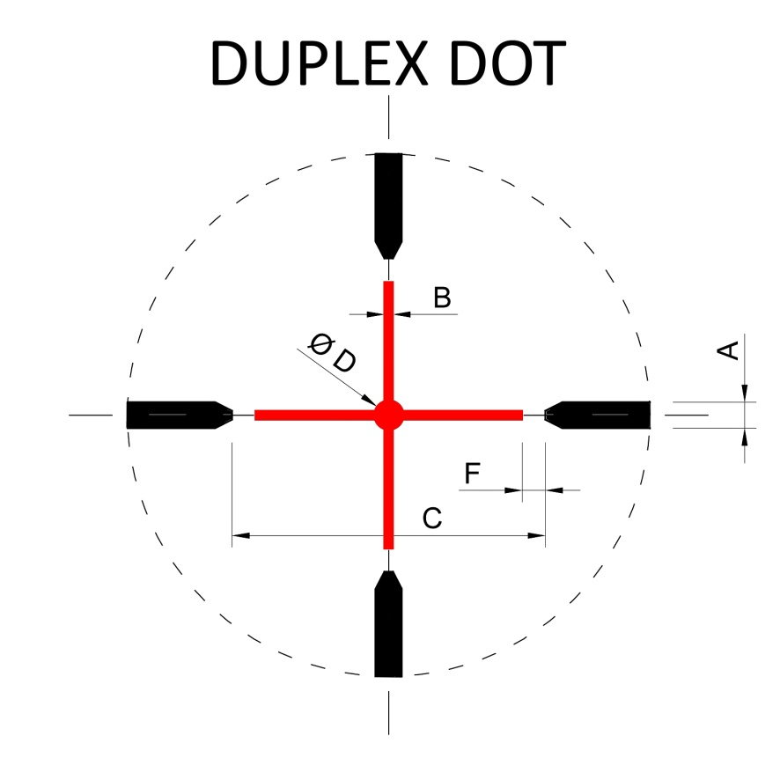
vzdálenost | 100 | m | zvětšení | 12 | x

HODNOTA | MOA 10x | cm
A | 0.72 | 1.7
B | 0.22 | 0.5
C | 9.33 | 22.6
D | 0.72 | 1.7
E | 10.77 | 26.1
F | 0.86 | 2.1

sloupec MOA | hodnota MOA
sloupec cm | kolik cm zakryje na terči daný rozměr při zadané vzdálenosti a zadaném zvětšení puškohledu

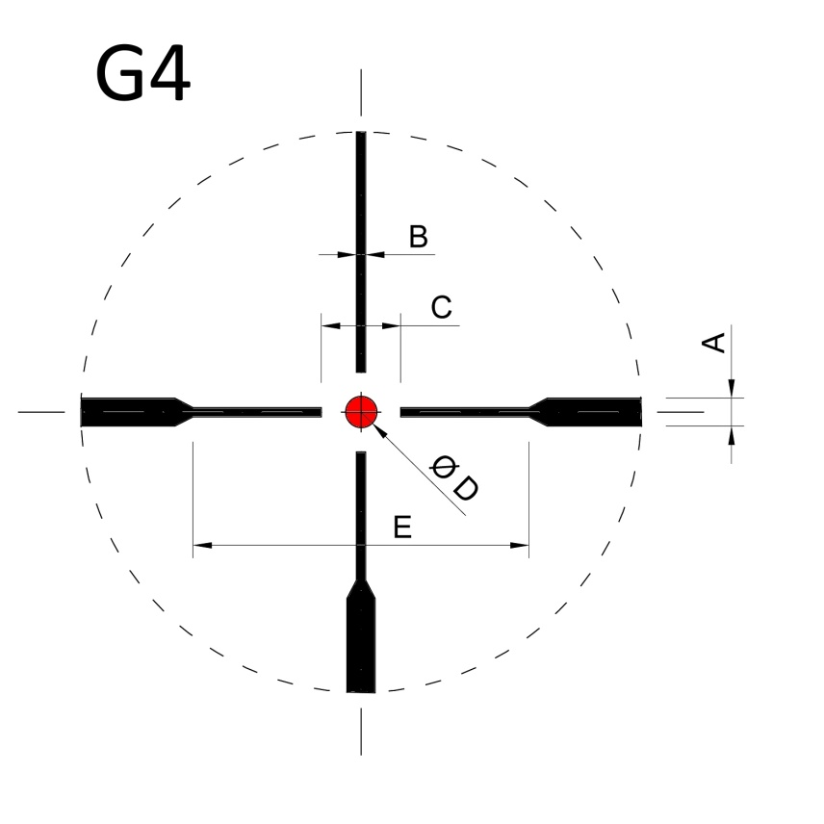
vzdálenost | 100 | m | zvětšení | 10 | x

HODNOTA | MOA 10x | cm
A | 1.08 | 3.1
B | 0.22 | 0.6
C | 2.15 | 6.3
D | 0.79 | 2.3
E | 9.33 | 27.1

sloupec MOA | hodnota MOA
sloupec cm | kolik cm zakryje na terči daný rozměr při zadané vzdálenosti a zadaném zvětšení puškohledu

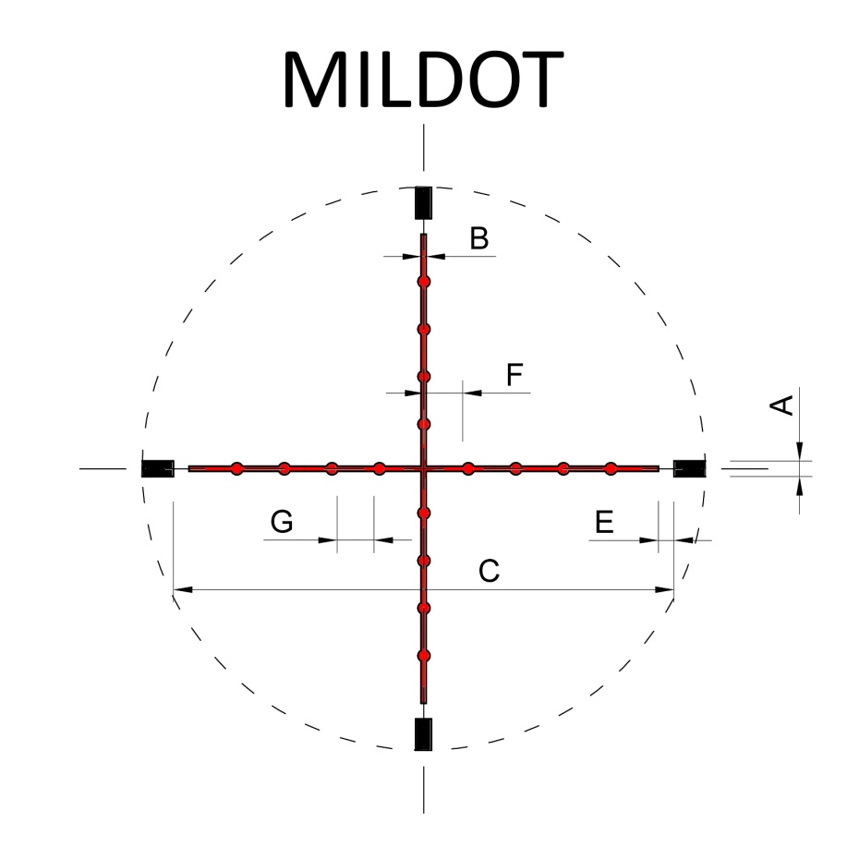
vzdálenost | 100 | m | zvětšení | 16 | x

HODNOTA | MOA 10x | cm
A | 1.44 | 2.6
B | 0.22 | 0.4
C | 34.46 | 62.7
D | 0.72 | 1.3
E | 0.72 | 1.3
F | 3.45 | 6.3
G | 2.73 | 5.0

sloupec MOA | hodnota MOA
sloupec cm | kolik cm zakryje na terči daný rozměr při zadané vzdálenosti a zadaném zvětšení puškohledu

